Estadísticas
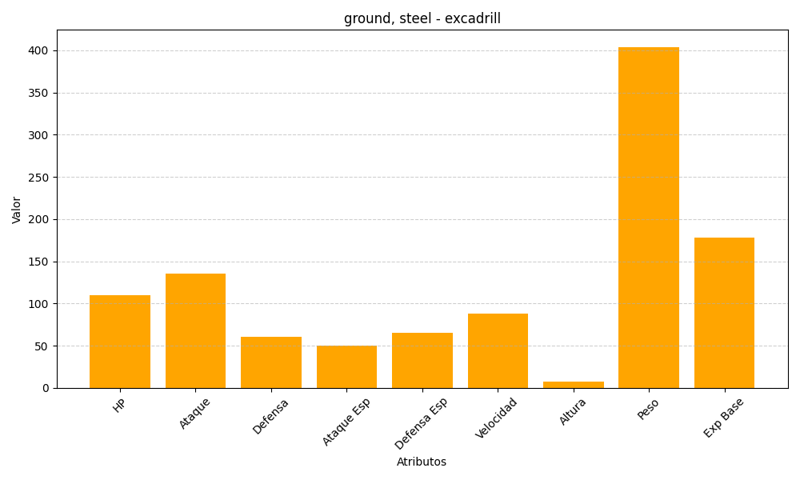
ID | Nombre | Tipo | HP | Ataque | Defensa | Ataque Especial | Defensa Especial | Velocidad | Altura | Peso | Experiencia Base
530 | excadrill | ground, steel | 110 | 135 | 60 | 50 | 65 | 88 | 7 | 404 | 178

